상품제안서
아트콜라 자개명함케이스 인천시리즈 Kim Hana[인쇄무료] | 상품코드: F22880

 |  |  |  |  |  |  | 02-412-0044 | www.easy1.co.kr
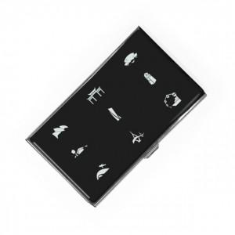 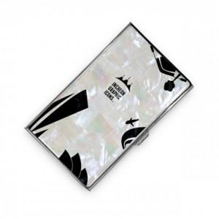 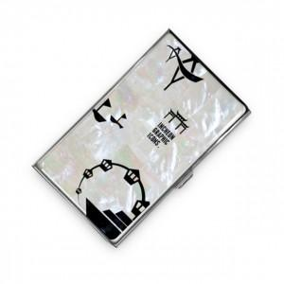

【상세/제작정보】 | <p>-안쪽 거울 레이저 인쇄</p><p>-일반 선물 포장 / 고급 선물 포장 별도 문의</p>

【인쇄/포장옵션】 | 레이저 / 포장지포장

【공급단가】 | 수량 | 100~ | 300~ | 500~ | 1,000~ | 3,000~
*VAT별도 | 01 인천그래픽 | 20,520원 | 19,760원 | 19,000원 | 18,240원 | 17,780원
 | 02 인천그래픽 | 20,520원 | 19,760원 | 19,000원 | 18,240원 | 17,780원
 | 03 인천그래픽 | 20,520원 | 19,760원 | 19,000원 | 18,240원 | 17,780원

【상품 URL】 | https://dev.easy1.co.kr:443/src/goods_detail.php?gdno=22880

